Sheet1
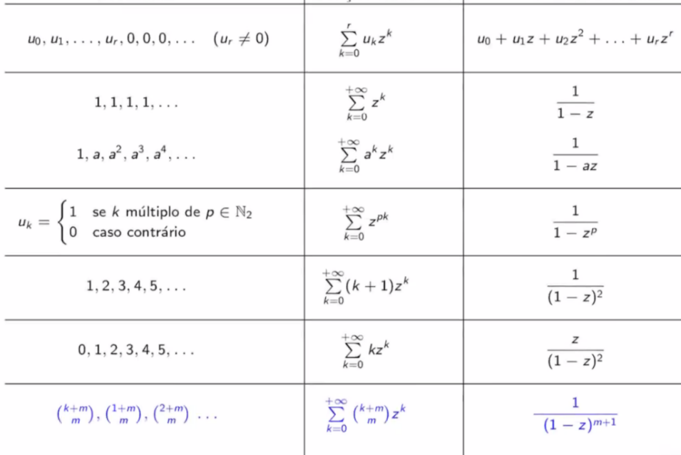
K | Uk | Uk^2 | Uk^3 | Uk^4 | Uk^5 | Uk^6 | Uk^7 |  | 8 | 1 | k | 3
170000 | 25000 | 4825 | -926 | 0 | 0 | 0 | 0 | 1 |  | 8 | 0 | 0
195000 | 29825 | 3899 | 0 | 0 | 0 | 0 | 0 |  | 8 | 9 | 1 | 0
224825 | 33724 | 0 | 0 | 0 | 0 | 0 | 0 | 2 |  |  | 2 | 0
258549 | 0 | 0 | 0 | 0 | 0 | 0 | 0 |  | 8 |  | 3 | 1
 | 0 | 0 | 0 | 0 | 0 | 0 | 0 | 3 |  |  | 4 | 1
 | 0 | 0 | 0 | 0 | 0 | 0 | 0 |  |  |  | 5 | 1
 |  |  |  |  |  |  |  | 4 |  |  | 6 | 2
 | 1! | 2! | 3! | 4! | 5! | 6! | 7! |  |  |  | 7 | 2
1 | 1 | 2 | 6 | 24 | 120 | 720 | 5040 |  |  |  | 8 | 2
 | k | k(k-1) | k(k-1)(k-2) |  |  |  |  |  |  |  | 9 | 3
 | K^1 | K^2 | K^3 | K^4 | K^5 | K^6 | K^7 |  |  |  | 10 | 3
170000 | 25000 | 2412.5 | -154.33333333 | 0 | 0 | 0 | 0 | 13.833333333 |  |  | 11 | 3
 |  |  |  |  |  |  |  | 0.33333333333 |  |  | 12 | 4
Stirling 1 | K^1 | K^2 | K^3 | K^4 | K^5 | K^6 | K^7 | 13.5 |  |  | 13 | 4
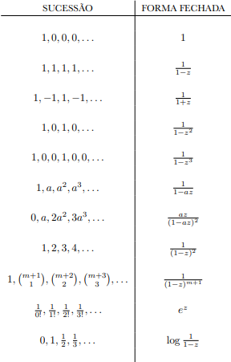
K^1 | 1 |  |  |  |  |  |  |  |  |  | 14 | 4
K^2 | -1 | 1 |  |  |  |  |  |  |  |  | 15 | 5
K^3 | 2 | -3 | 1 |  |  |  |  |  |  |  | 16 | 5
K^4 | -6 | 11 | 6 | 1 |  |  |  |  |  |  | 17 | 5
K^5 | 24 | -50 | 35 | -10 | 1 |  |  |  |  |  | 18 | 6
K^6 | -120 | 274 | -225 | 85 | -15 | 1 |  |  |  |  | 19 | 6
K^7 | 720 | -1764 | 1624 | -635 | 175 | -21 | 1 |  |  |  | 20 | 6
 |  |  |  |  |  |  |  |  |  |  | 21 | 7
Stirling 2 | K^1 | K^2 | K^3 | K^4 | K^5 | K^6 | K^7
K^1 | 1
K^2 | 1 | 1
K^3 | 1 | 3 | 1
K^4 | 1 | 7 | 6 | 1
K^5 | 1 | 15 | 25 | 10 | 1
K^6 | 1 | 31 | 90 | 65 | 15 | 1
K^7 | 1 | 63 | 301 | 350 | 140 | 21 | 1

